상품제안서
정사각 컬러메모잇 | 상품코드: S26065

 |  |  |  |  |  |  | 02-713-8555 | www.synergygift.co.kr
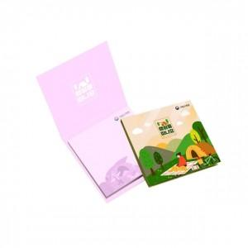 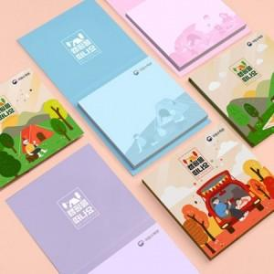

【상세/제작정보】 | <span style="font-size: 14pt;">※ 표지 양면컬러, 내지 컬러 인쇄 - 표지 무광코팅 포함</span><br>

【인쇄/포장옵션】 | 풀칼라 / OPP(비닐)

【공급단가】 | 수량 | 1,000~ | 3,000~ | 5,000~ | 10,000~ | 50,000~
*VAT별도 | 20매 | 510원 | 348원 | 312원 | 267원 | 258원
 | 30매 | 565원 | 397원 | 360원 | 314원 | 303원
 | 50매 | 670원 | 496원 | 456원 | 406원 | 392원

【상품 URL】 | https://www.synergygift.co.kr:443/src/goods_detail.php?gdno=26065

